Dashboard
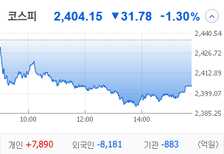
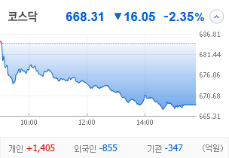
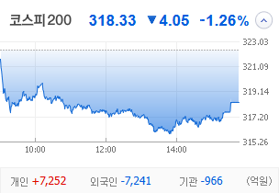
KOSPI | KOSDAQ | KOSPI 200 | 상승종목 |  |  |  |  |  |  |  | 종목별 투자정보
 |  |  | 번호 | 구분 | 종목번호 | 종목명 | 현재가 | 전일비 | 등락률 | URL | 종목명 | SBS
 |  |  | 1 | KOSPI |  | 오리엔트바이오 | 1,236 | ↑ | 30% | ▶ | 현재가 |  |  | 20,000
 |  |  | 2 |  |  | SBS | 20,000 | ↑ | 30% | ▶ | 전일비 |  |  | ↑
 |  |  | 3 |  |  | 티와이홀딩스우 | 5,580 | ↑ | 30% | ▶ | 등락률 |  |  | 30%
 |  |  | 4 |  |  | 코오롱모빌리티그룹우 | 8,870 | ↑ | 30% | ▶ | 거래량 |  |  | 5,548,013
다우산업 | 나스닥 | S&P 500 | 5 |  |  | 남선알미우 | 21,400 | ↑ | 30% | ▶ | 시가총액(억) |  |  | 3,710
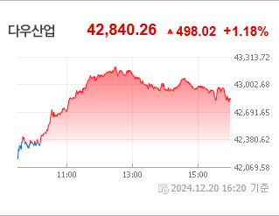
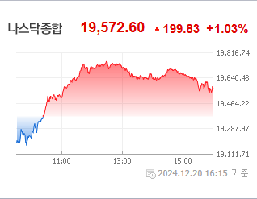
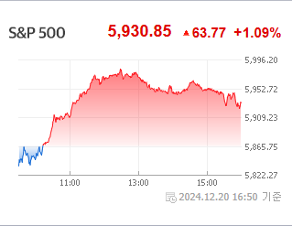
 |  |  | 6 |  |  | 남선알미늄 | 1,700 | ▲ | 20% | ▶ | 영업이익(억) |  |  | 583
 |  |  | 7 |  |  | HJ중공업 | 5,850 | ▲ | 13% | ▶ | 외국인비율(%) |  |  | 0
 |  |  | 8 |  |  | 성안머티리얼스 | 699 | ▲ | 10% | ▶ | PER(배) |  |  | 327.87
 |  |  | 9 |  |  | DB | 1,540 | ▲ | 8% | ▶ | ROE(%) |  |  | 5.45
 |  |  | 10 |  |  | HD현대마린솔루션 | 162,000 | ▲ | 8% | ▶ | PBR(배) |  |  | 0.43
USD환율 | JPY환율 | EUR환율 | 1 | KOSDAQ |  | 티케이케미칼 | 1,816 | ↑ | 30% | ▶
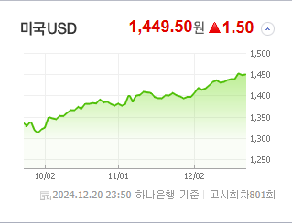
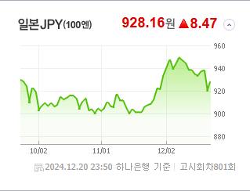
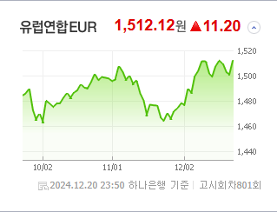
 |  |  | 2 |  |  | 디젠스 | 1,536 | ↑ | 30% | ▶ | 종목별 공시지표 |  | 오늘의 리포트
 |  |  | 3 |  |  | 온코닉테라퓨틱스 | 21,400 | ▲ | 24% | ▶ | 파일명 | URL | 구분 | 개수
 |  |  | 4 |  |  | 오리엔트정공 | 6,100 | ▲ | 22% | ▶ |  | 결과 없음 | 시황정보 | 0
 |  |  | 5 |  |  | 에코바이오 | 4,250 | ▲ | 18% | ▶ |  |  | 투자정보 | 0
 |  |  | 6 |  |  | 에코아이 | 20,050 | ▲ | 16% | ▶ |  |  | 종목분석 | 0
WIT | 유가 | 금 | 7 |  |  | 퀀텀온 | 698 | ▲ | 15% | ▶ |  |  | 산업분석 | 0
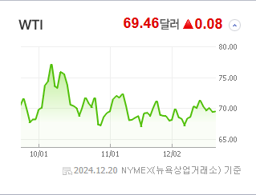
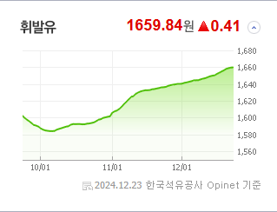
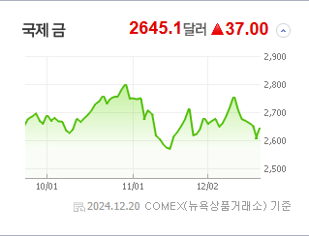
 |  |  | 8 |  |  | 인벤티지랩 | 17,420 | ▲ | 14% | ▶ |  |  | 경제분석 | 0
 |  |  | 9 |  |  | 듀켐바이오 | 9,080 | ▲ | 14% | ▶ |  |  | 경제전망리포트
 |  |  | 10 |  |  | 켐트로스 | 4,560 | ▲ | 11% | ▶ |  |  | 파일명 | URL

 | 전일대비
건강관리업체및서비스 | 2.69%
해운사 | 1.98%
조선 | 1.61%
사무용전자제품 | 0.54%
가스유틸리티 | 0.53%
상업서비스와공급품 | 0.21%
생명보험 | 0.05%
석유와가스 | -0.03%
백화점과일반상점 | -0.06%
항공화물운송과물류 | -0.08%
가구 | -0.09%
다각화된소비자서비스 | -0.19%
자동차 | -0.24%
광고 | -0.30%
도로와철도운송 | -0.35%
양방향미디어와서비스 | -0.39%
컴퓨터와주변기기 | -0.45%
무역회사와판매업체 | -0.49%
복합유틸리티 | -0.53%
종이와목재 | -0.63%
기타 | -0.63%
다각화된통신서비스 | -0.66%
인터넷과카탈로그소매 | -0.68%
건설 | -0.68%
IT서비스 | -0.77%
섬유,의류,신발,호화품 | -0.90%
건축자재 | -0.95%
 | 업종별시세 |  | 주요 뉴스 |  |  |  |  |  |  |  | 종목별 이슈
 |  |  | 출처 |  | 제목 |  |  |  |  | URL | 제목 |  | URL | 종목명
 |  |  | 아시아경제 |  | 럭비공' 정치 테마주, 하루 아침에 급락 돌변 |  |  |  |  | ▶ | 中企 결제 문화 싹 바꿨다…‘상생결제’, 연170조원씩 공급 |  | ▶ | HJ중공업
 |  |  | 서울경제 |  | 정부, 국민연금 퇴직연금 운용에 반대…"사회적 위험 크다" |  |  |  |  | ▶ | 조선·에너지·건설기계 3대 축으로 재계 8위 점프 [정기선 HD현대 수... |  | ▶ | HD현대마린솔루션
 |  |  | 서울경제 |  | 탄핵發 고환율에 연말 효과 무색…금융주ETF '눈물' |  |  |  |  | ▶ | 럭비공' 정치 테마주, 하루 아침에 급락 돌변 |  | ▶ | 오리엔트정공
 |  |  | 서울경제 |  | 범용 다음에는 맞춤형…AI 반도체 ETF 질주 '브로드컴'이 이끈다 |  |  |  |  | ▶ | [이번주 증시 캘린더] '올 마지막 상장' 파인메딕스…IPO 한파 뚫어... |  | ▶ | 듀켐바이오
 |  |  | 뉴스1 |  | "1년 새 2배 불어난 서학개미 잡아라"…키움도 미국 현지 법인 세운다 |  |  |  |  | ▶
 |  |  | 이데일리 |  | 트럼프 백악관 복귀부터, 기후플레이션까지[글로벌 10대 뉴스] |  |  |  |  | ▶
 |  |  | 한국경제 |  | "고점 대비 반토막"…한화인더, 주가 반등은 언제나 [종목+] |  |  |  |  | ▶
 |  |  | 서울경제 |  | 고금리·고환율에 발목 잡힌 국내 증시…"변동 주의해야"[이번주 증시 전망] |  |  |  |  | ▶
 |  |  | 뉴스1 |  | 탄핵안 표결·FOMC' 코스피 흔들었다…지난주 외국인 2조3000억 순매도 |  |  |  |  | ▶
 |  |  | 뉴스1 |  | 세계 꼴찌' 韓 증시…증시 버팀목 개미도 떠났다[2024 핫종목 결산]① |  |  |  |  | ▶
 |  |  | 아시아경제 |  | 유일에너테크, 2회차 CB 전환가액 최저로…"오버행 우려 ↑" |  |  |  |  | ▶
 |  |  | 조선비즈 |  | 증권가 신년 코스피 전망 얼마나 맞을까?… 끽해야 10번中 1번 |  |  |  |  | ▶
 |  |  | 파이낸셜뉴스 |  | ‘강달러? 중꺾마!’ 서학개미, 이달 美 주식 2조 순매수 |  |  |  |  | ▶
 |  |  | 조선비즈 |  | ‘1300억 손실’ 신한證, 내년 2월부터 책무구조도 업무에 적용한다… 증권사 1호 |  |  |  |  | ▶
 |  |  | 조선비즈 |  | 美 양자컴 기업 아이온큐, 한국인이 3분의 1 들고 있다고?... “열기 과도하다” |  |  |  |  | ▶
 |  |  | 디지털타임스 |  | `무브먼트 코인 사태`로 드러난 허점…"유동성 판단 기준 세워야" |  |  |  |  | ▶
 |  |  | 뉴스1 |  | 11월 주식·회사채 25.6조원 발행…"IPO 축소·계절적 요인 탓 감소" |  |  |  |  | ▶
 |  |  | 뉴시스 |  | "대어 실종" 지난달 IPO 1000억대 그쳐…전월비 71%↓ |  |  |  |  | ▶
 |  |  | 머니투데이 |  | 지난달 IPO 한파에 주식 발행규모 줄었다…IPO 금액 71%↓ |  |  |  |  | ▶
 |  |  | 아시아경제 |  | 한달새 금융株 1조 팔아치운 외인…'밸류업 기대' 뉴머니 이탈 |  |  |  |  | ▶

